Budget
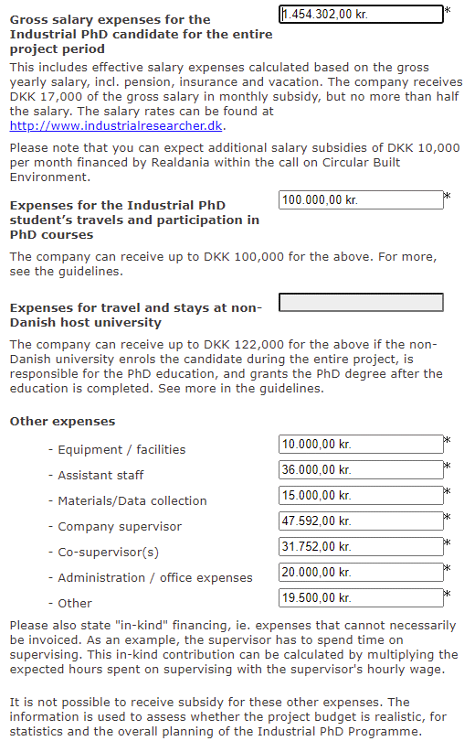
Budget erhvervs-PhD: Statistiske analyser af hjerte-kar forebyggende interventioner i Danmark.
 | Projektomkostninger |  |  |  | Finansiering |  | Udklip fra Innovationsfonden-ansøgningen (matcher budgetskemaet)
 | Budget år 1 | Budget år 2 | Budget år 3 | Total budget år 1-3 | Søges hos Innovationsfonden april 2021 | Hjerteforeningen egenfinansiering

1. Lønomkostninger*
Løn for kandidat med +1,5 års erhvervserfaring ( 2% fremskrivning pr. år, inklusiv feriepenge og pension) | 475,200 | 484,704 | 494,398 | 1,454,302 | 612,000 | 842,302
Assisterende personale (studenter medhjælp): data management opgaver | 12,000 | 12,000 | 12,000 | 36,000 |  | 36,000
Hovedvejleder i Hjerteforeningen (Gunnar Gislason) | 15,864 | 15,864 | 15,864 | 47,592 |  | 47,592
Medvejleder i Hjerteforeningen (Mads Lind) | 5,292 | 5,292 | 5,292 | 15,876 |  | 15,876
Ekstern vejleder Center for Aktiv Sundhed (Bente Klarlund Pedersen) | 5,292 | 5,292 | 5,292 | 15,876 |  | 15,876
I alt | 513,648 | 523,152 | 532,846 | 1,569,646 | 612,000 | 957,646

2. Konferencer og kurser
Tilskud inkl. overhead til Københavns Universitet | 120,000 | 120,000 | 120,000 | 360,000 | 360,000 | 0
Udgifter til konferencer, projektrelevante kurser, længere udlandsophold og rejseudgifter i fbm. disse |  |  |  | 100,000 | 100,000 | 0
1) Ophold på fx Stanford University, Berkeley University eller University of Queensland |  | 70,000
2) ICEPH (International Conference on Epidemiology and Public Health) | 20,000
3) ISCB (International Society for Clinical Biostatistics) |  |  | 10,000
Seminar om faglige og forretningsmæssige perspektiver (15 pers. X kr. 300) | 0 | 0 | 4,500 | 4,500 | 0 | 4,500
Materialer (bøger, tidsskrifter osv). | 5,000 | 5,000 | 5,000 | 15,000 | 0 | 15,000
I alt | 145,000 | 195,000 | 139,500 | 479,500 | 460,000 | 19,500

3. Andet
Administration (arbejdsplads) | 20,000 | 0 | 0 | 20,000 | 0 | 20,000
Udstyr (computer) | 10,000 | 0 | 0 | 10,000 | 0 | 10,000
Ekstern revision | 0 | 0 | 15,000 | 15,000 | 0 | 15,000
I alt | 30,000 | 0 | 15,000 | 45,000 | 0 | 45,000

Total | 658,648 | 718,152 | 672,346 | 2,049,146 | 1,072,000 | 1,022,146

*Bemærk at kandidaten var ansat 3 måneder inden PhD start

